Sheet1
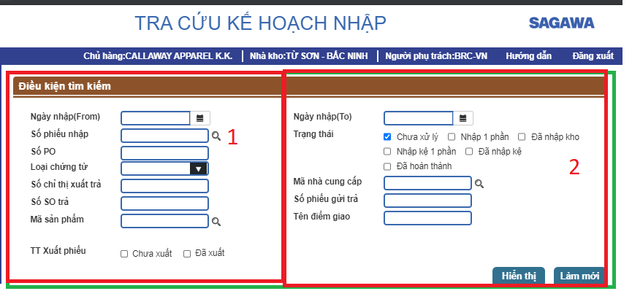
Đọc dữ liệu từ bảng tmt 340 | TMT340
 | SEQNO | FORMITEMNM
SPIN00201 | 0 | Tra cứu kế hoạch nhập
 | 1.0 | Điều kiện tìm kiếm
 | 1.1.0 | Form1
 | 1.1.1 | Ngày nhập(From)
 | 1.1.2 | Số phiếu nhập
 | 1.1.3 | Số PO
 | 1.1.4 | Loại chứng từ
 | 1.1.5 | Số chỉ thị xuất trả
 | 1.1.6 | Số SO trả
 | 1.1.7 | Mã sản phẩm
 | 1.1.8 | TT Xuất phiếu
 | 1.2.0 | Form2
 | 1.2.1 | Ngày nhập(To)
 | 1.2.2 | Trạng thái
 | 1.2.3 | Mã nhà cung cấp
 | 1.2.4 | Số phiếu gửi trả
 | 1.2.5 | Tên điểm giao
 | Nếu trong điều kiện tìm kiếm chỉ có 2 cột thì ta mặc định chia đêì 2 phần bằng nhau bằng sql (Theo điều kiện Seqno = 1.2) Ở đây màn hình ta thấy kết thúc ở 1.2.=> Chia 2. Không thì tự set

